상품제안서
i-LiN 인공지능 프리미엄 스마트 차량용 공기청정기 PM 2.5 | 상품코드: F23314

 |  |  |  |  |  |  | 02-412-0044 | www.easy1.co.kr
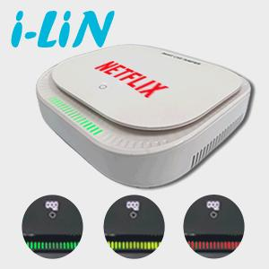

【상세/제작정보】

【인쇄/포장옵션】 | 레이저, 풀칼라 / 포장지포장

【공급단가】 | 수량 | 50~ | 100~ | 500~ | 1,000~ | 2,000~
*VAT별도 | 단가 | 40,500원 | 39,000원 | 37,500원 | 36,000원 | 35,100원

【상품 URL】 | https://dev.easy1.co.kr:443/src/goods_detail.php?gdno=23314

